데이터 시트
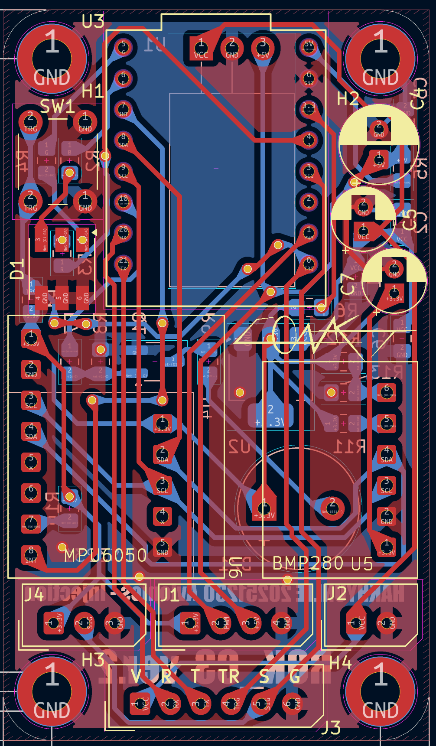
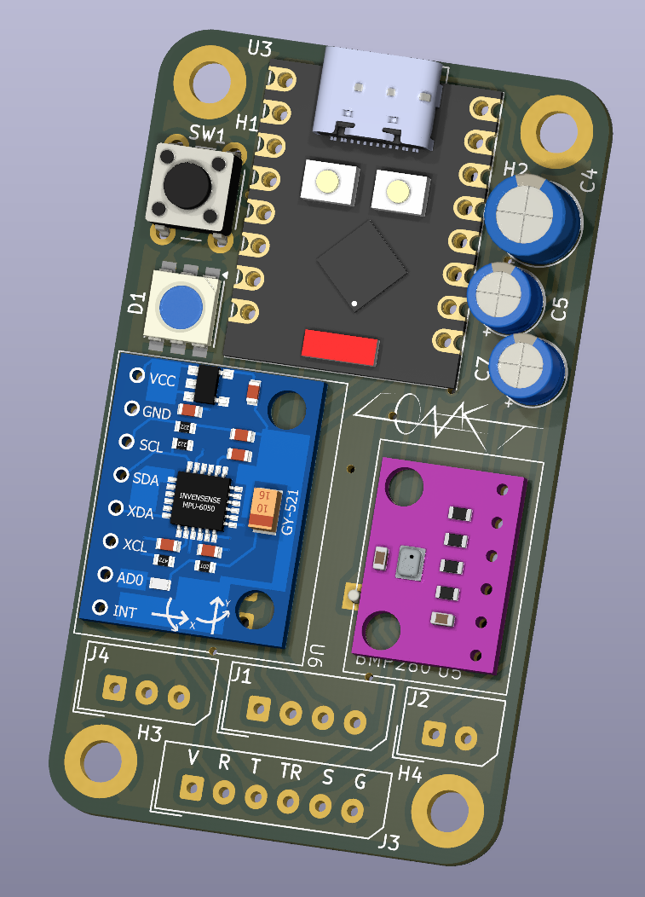
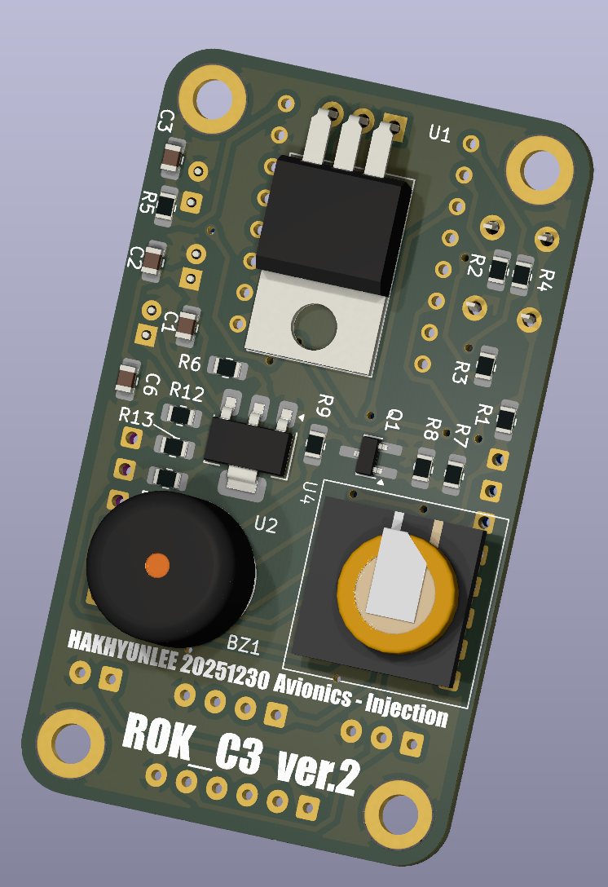
내부 센서 연결 주소
 | I2C
DS3231 | 0x68
MPU6050 | 0x69
BMP280 | 0x77
PIN_MAP
D0 | SW
D1 | PWM
D2 | NC
D3 | SIG
D4 | R
D5 | G
D6 | B
D7 | INT
D8 | SDA
D9 | SCL
D10 | BZ
D20 | RX
D21 | TX

센서 연결부 |  |  |  | 서보모터 단자 |  |  |  |  | 전원입력
사출 검증 센서를 연결하세요 3.3V 구동을 지원해야합니다(옵션) |  |  |  | 3.3V 서보사용시 고려하세요 | 5V 서보 사용시 위 3핀을 사용하세요 5V 전압은 외부전원을 사용해 만들어집니다 USB 공급불가 |  |  |  | 입력범위 7~18V 1A 이상 소비가능 배터리 3S 11.1V 500mAh 이상의 배터리를 권장합니다
3.3V | SIG | GND |  | 3.3V | PWM | 5V | GND |  | VCC | GND

 |  |  | 통신포트
 |  |  | 다른 보드와 통신시에 사용하시오 (SW 는온보드 텍트스위치와 같습니다 풀업을 고려하세요, SIG 핀을 사용하여 강제 사출을 구현하세요 UART는 115200을 고려합니다)
 |  |  | VCC | RX | TX | SW | SIG | GND

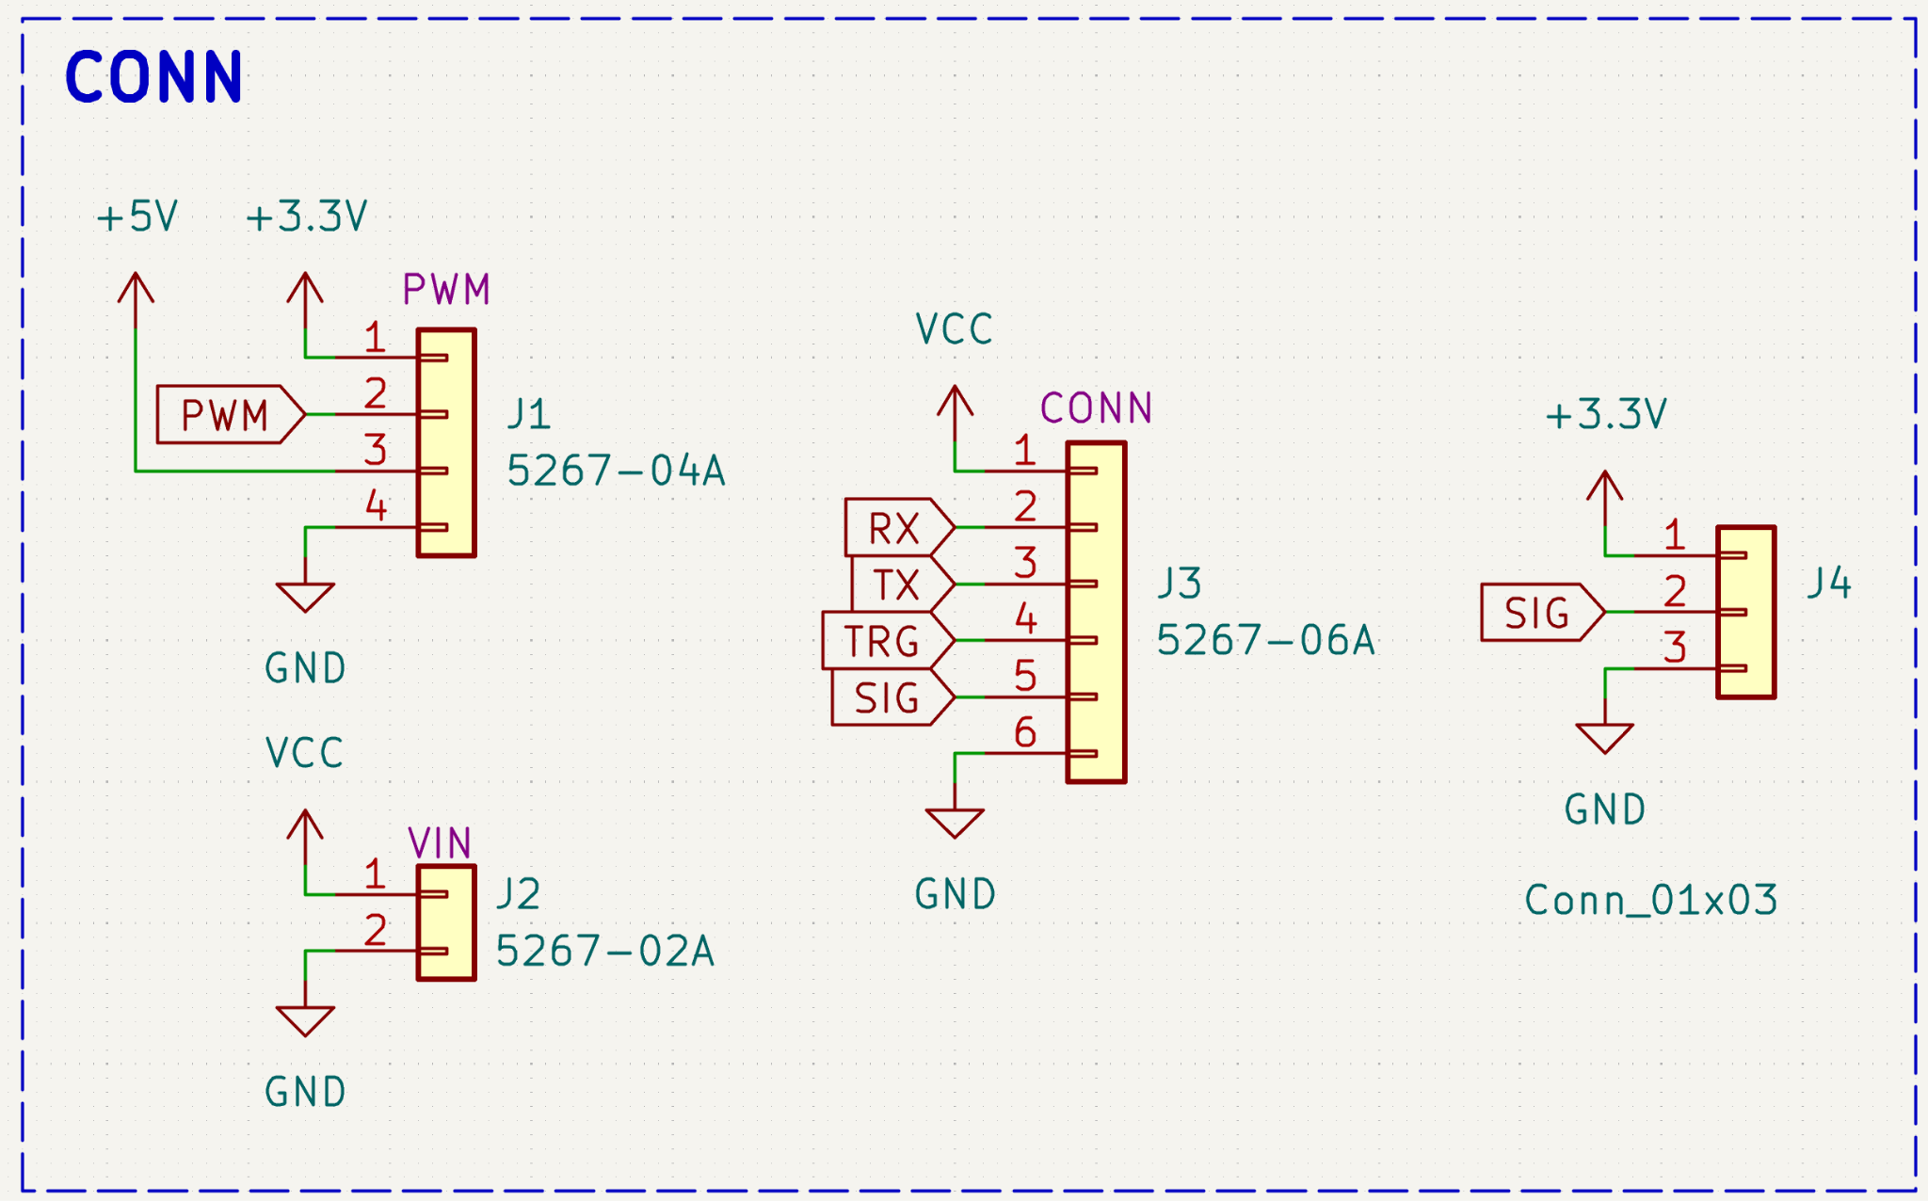
 |  |  |  |  | 커넥터 규격은 다음과 같으며 국내수급이 용이하도록 선정되었습니다 강한 G 포스시 연결이 불안정할수있습니다 빠지지 않는 방향으로 배치하시오 핀작업으로 커넷터를 만들어 사용하시오

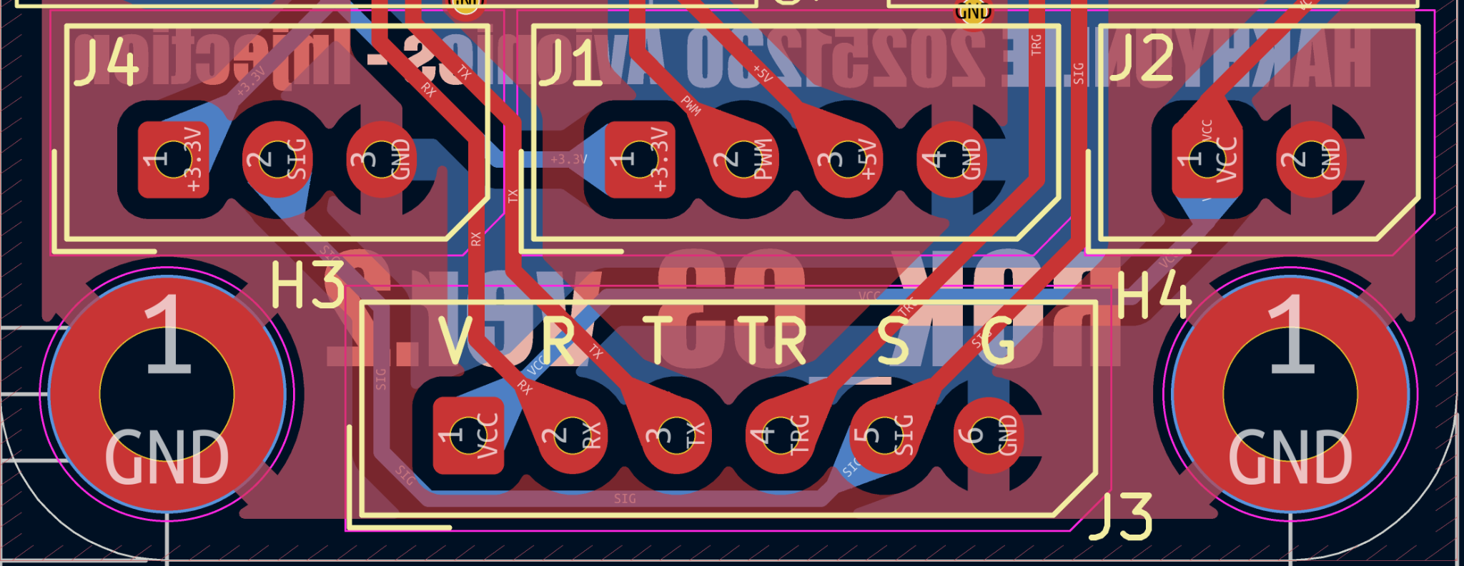

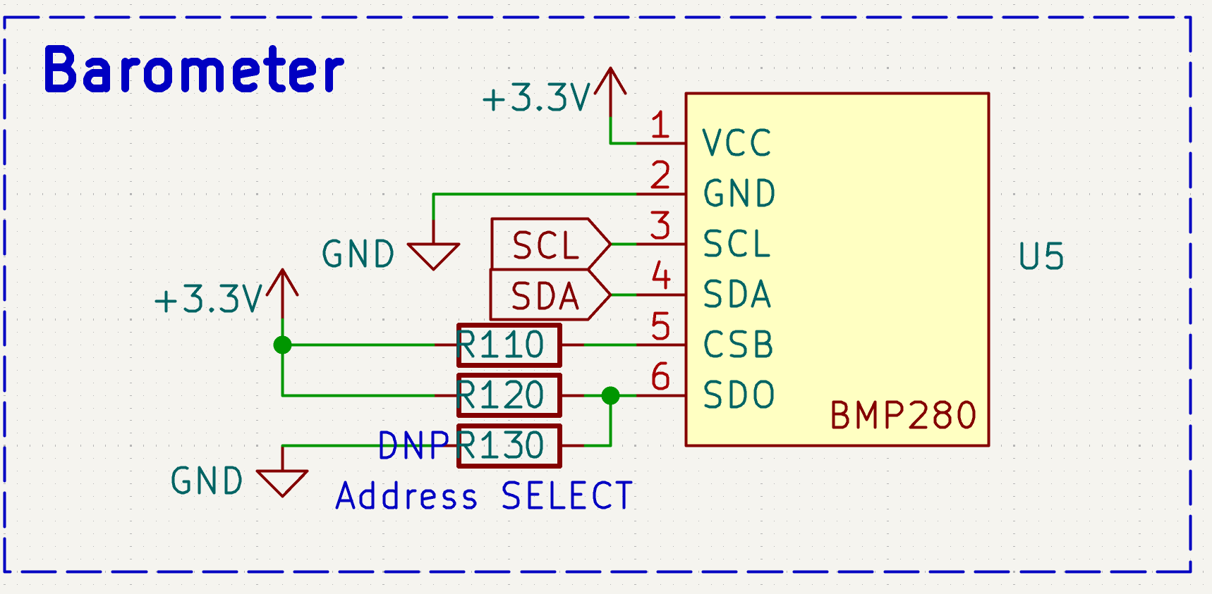
 |  |  |  |  | 기압계는 보정이 필요합니다 코딩으로 구현하십시오 기압계는 정압동압을 고려하여 배치해야하며 외부밴트로 뚤려 기압을 측정해야합니다 기압계는 온도에 매우 민감하며 열원으로부터 격리되어야합니다 CO2 사출기 고압의 노출되지않도록, CO2 의 기화 급속 냉각으로부터 격리하시오
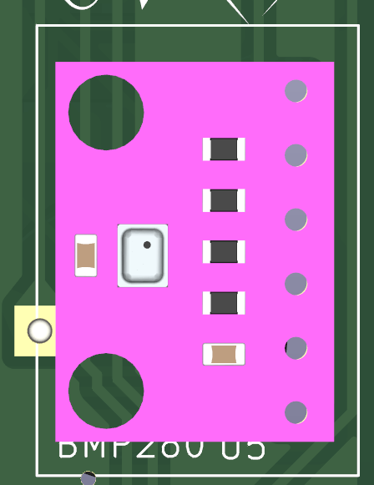

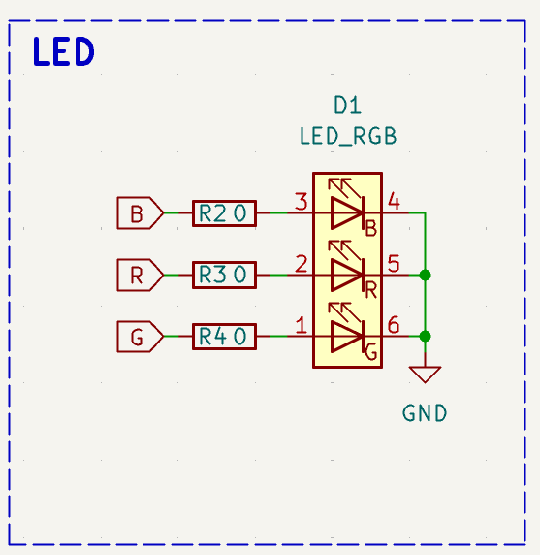
 |  |  |  |  | RGB 인디케이터 LED 로 상황을 표현할수있습니다 많은 전력을 소모함으로 주의하시오 많은 발열을 동반할수있습니다 평상시 LED 를 점멸하는증의 동작으로 구현하시오 여러LED 를 오렛동안 켜놓는것을 추천하지 않습니다 LED 의 밝기를 조절할때 PWM 으로 사용하세요

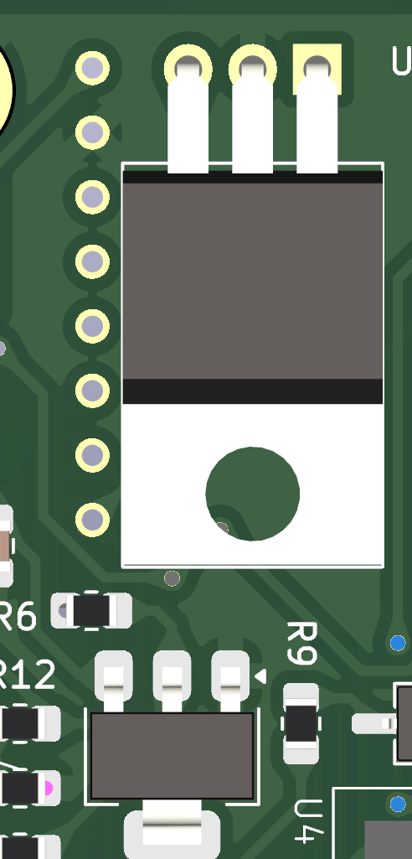
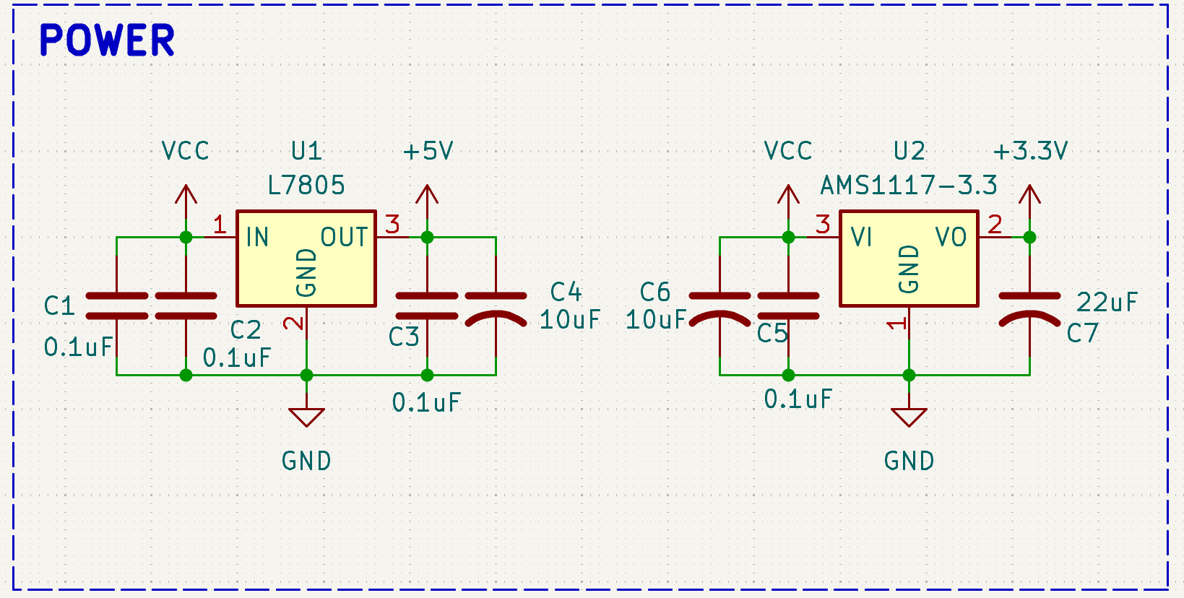
 |  |  |  |  | 5V (LM7805) 3.3(AMS1117)둘다 1A 까지 공급할수있습니다 위모듈은 많은 발열을 동반합니다 다만 만질수없을 만큼 뜨겁다면 문제상황입니다 벌크 CAP 이실장되어있습니다 뜯기지않도록 유의하시오 LM7805의 문턱전압을 고려하여 최소 7V 가 필요합니다 유의 설개로서 MCU 의 구동 레귤레이터와 서보모터의 레귤레이터를 분리하여 모터 피크 전류의 의한 전압 드롭아웃을 예방하였습니다

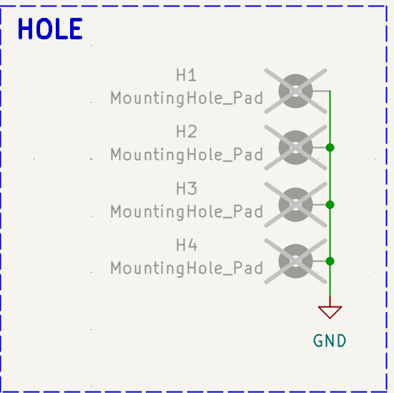
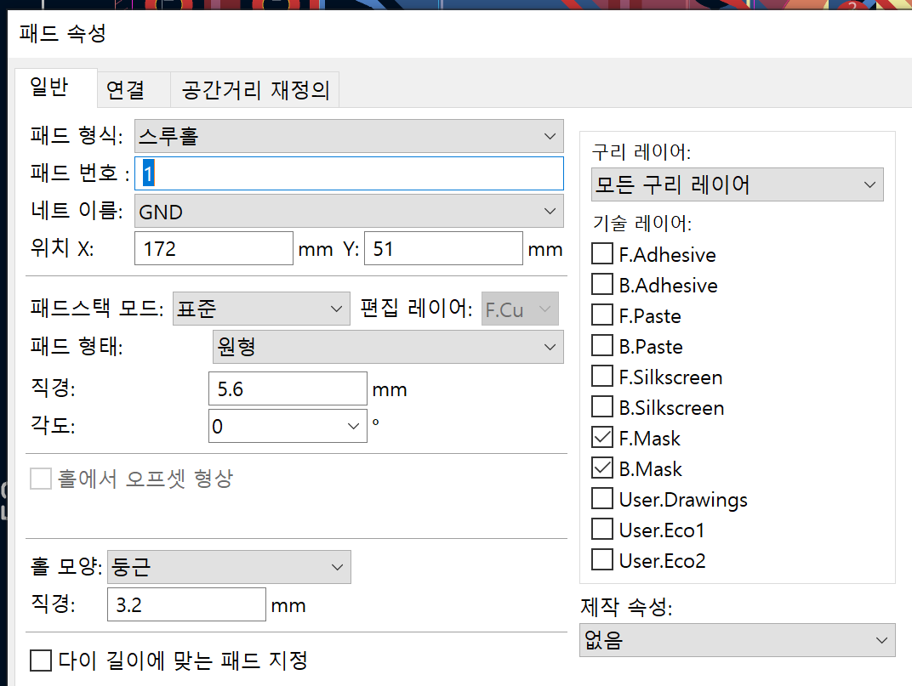
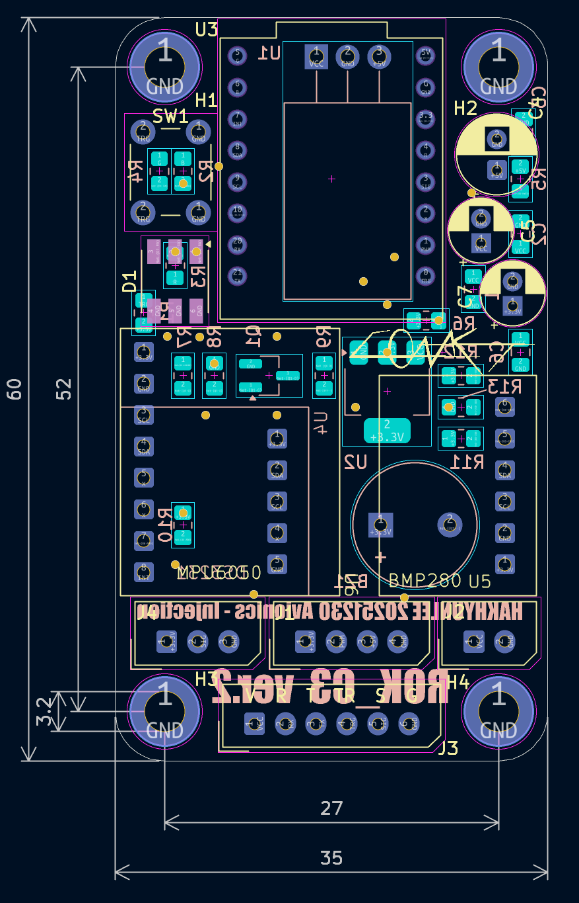
 |  |  |  |  |  |  | 보드의 고정홀이며 (52*27*3.2)*4 로 배치되어있습니다 높은 하중 및 내구성을 위해 패더타입의 보강 스루홀이 적용되어있습니다 GND 처리되어있어 스루홀과 연결된 나사는 GND 와 같게 취급됩니다 만일 금속끼리 연결된다면 합선이 날수있으니 GND 임을 명심하십시오

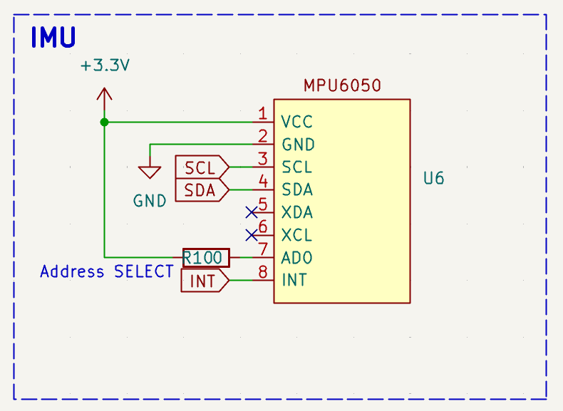

 |  |  |  |  | MPU6050 의 각속도,가속도 측정기입니다 보정이 필요합니다 소프트웨어로 구현하싶시오 일반적 사용환경과 i2C 주소가 다릅니다 위를 확인하시오 온도에 민감합니다 외부 발열, 흡열과 격리되어야합니다 아주높은 충격은 IMU 를 고장낼수있습니다 (100G)

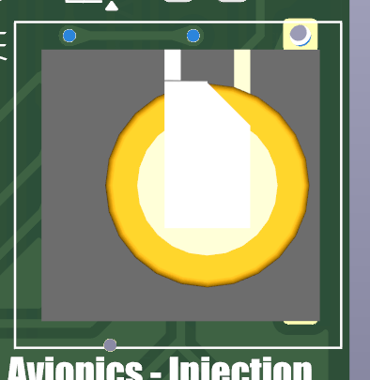
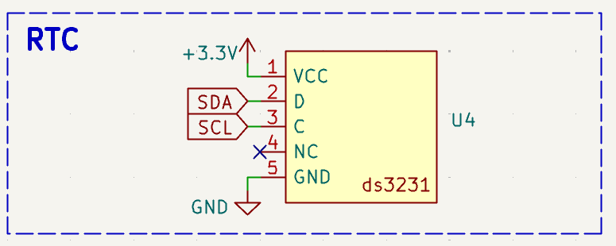
 |  |  |  |  | RTC 시간보관기 입니다 로그의 기록시간을 확인하기위해 있으며 충전이 필요한 소자입니다 사용전 1시간종도 부팅해두어 충전해주어야합니다 뒤 리튬전지가 내장되어있습니다 (노랑원형) 떨어지지 않도록 주의하세요 배터리가 방전되면 시간이 없어질수있습니다 시간을 읽지못하거나 이상할경우 무시할수있는 소프트웨어 구현이 필요합니다 시간은 계속해 읽어오는것이 아닌 부팅시 한번 읽고 이후 시간은 상대시간으로 추정하도록 하시오 통신속도가 느릴수있습니다

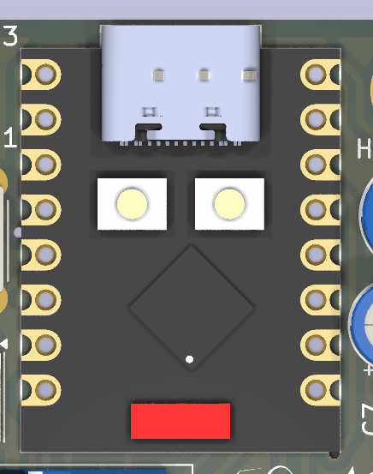
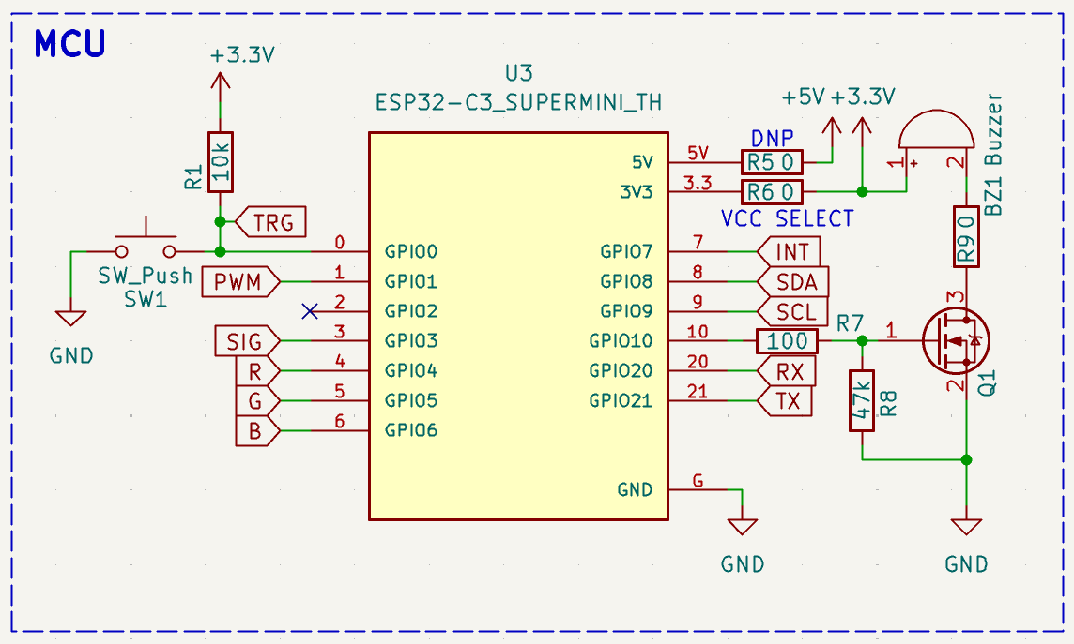
 |  |  |  |  | MAIN MCU 입니다 부가 기능으로 부저와 택트스위치가 포합되어있습니다 MCU 는 esp32 c3 super mini 입니다 5V 포트는 사용하지 마시오 DNP 입니다 3.3레귤레이터로 구동됩니다 부저는 액티브 타입으로 펄스 신호가아닌 DC 신호로 구동할수잇습니다 고전류 소자로 모스펫으로 구동됩니다 택트스위치는 풀업저항이 있을수 있습니다 보드를 확인하세요 없을시 소프트웨어 풀업 또는 풀업저항을 실장 하시오 개발환경에서 UART 디버그활성화를 위해 추가 설정이 필요할수있습니다 (CDC enabled) 내장 매모리 기능을 이용하여 로그파일을 저장하시오 3.3V 로직입니다 외부 5V 로직과 연결하지마시오

코딩 지시서
하나하나 해봐도 좋고 쉬운거부터 해도됩니다 | 사실 이거 하나하나 하면 전부 GPT 로 코딩해서 기능 하나다 하루에 끝낼수있어요! 바이브 코딩을 애용하세요.....

아쉽게도 시간여유상 코딩을 해놓고 가지못합니다 하드웨어의 선정 이유와 코딩의 상관관계를 알려드리고 유의해야할점을 적습니다

코딩하는 자에게
이 하드웨어의 코딩의 목적을 명심하시오 센서 로깅이 주목적이 아닌 완벽한 사출이 최우선 목표임을 명심하시오 하드웨어는 이를 위해 설개되어있습니다

유의사항
벽돌상테가 되어선 안됩니다 모든 기능의 예외를 처리해야하며 이를 위한 대책루트를 설개하시오 모든 센서가 손상되어도 사출만은 작동하게 설개하시오 모든 코딩은 구동시간을 고려해야합니다 (통신,쓰기,읽기,저장,디바운스) 로깅에서의 유의미한 데이터를 얻으려면 센서 리프레시 주기를 최소 100Hz 가져가야합니다 모든 기능을 시간으로 개산하고 이에따른 스케줄링을 작성하시오 이는 필수사항입니다 스케줄링을 위해 모든 동작을 실측하여 로깅할 필요가 있습니다

켈리브레이션 구현
자이로 기압계의 겔리브레이션을 구현하시오 부팅시 3초이상 스위치 눌림시 켈리브레이션 등의 백루트로 켈리브레이션하여 이에 저장된 값은 플레시 메모리에 파일 형태로 저장하고 부팅시 읽어오게 구현하시오

상테 LED 구현
어떤 상태든 그상태를 표현하는 LED 규칙을 만들어 작동하게 하시오 노랑:켈리,초록:로깅중,빨강:에러 등으로 3색 조합으로 만들어두시오

사출구동
PWM 으로 구현하고 서보 라이브러리를 사용하여 서보를 구동하시오 서보를 수동으로제어할수있는 백업 루트를 편의를 위해 구현할수있습니다

사출 판단
사출 판단의 여러 방식을 사용하세요 고도추청,발사시간추정,가속도추정,수동사출 등의 방법으로 사출할수있도록 만드세요 이는 앞 센서들의 작동여부와 상관없이 우선순위로 작동할수있게 하세요 가속도값이 이상하다면 고도로,고도가이상하면 타이머카운트로 등 순차로 코딩하세요 실제 작동이 안될위험이 높은 파트입니다 현실에서 드론에 묶어 실험하세요

로깅
시간을 로깅하도록 하세요 시간을 읽는데 문제가 생기면 상대시간으로 부팅후로 기록할수있는 백루트를 만드세요 각속도와 가속도 온도 고도 사출판단모드 등 모든 구동변수를 기록하고 페이즈로 나누어 기록하세요 로깅 데이터를 저장할 형식을 만드세요 프로토콜을 구축하세요 플레시 메모리에 비휘발로 저장해야하며 파일형식으로 저장해야합니다 저장은 1초마다 또는 10초마다 식의 램 적재후 한번에 쓰기하여 쓰기 시간을 줄이고 데이터 손실을 최소화해야합니다 많은 파일로 분리하여 저장하세요 1초단위 개별파일을 추천합니다 데이터를 읽어오고 시리얼로 출력하는 기능으로 로그를 읽고 관리하세요 부팅시 이미 로그가 있다면 사용자에게 알려 기존 로그를 삭재하도록 하세요 메모리의 저장공간을 개산하고 관리하세요 저장형식을 고민하고 되도록 RAW 형식의 데이터를 저장하되 바이너리 형식의 16진수를 추천합니다 저장공관 및 로그 편의를 위해 발사감지 직전 1분 데이터부터 기록하는등 발사직전 데이터 1분이전 치를 삭재하며 데기하는등의 여러기능으로 한정된 메모리를 관리하세요 메모리 쓰기 읽기작업은 오레걸리고 벽독위험이 높은 코딩입니다 만일 무언가 이상이 발생하는등을 감지하고 타임아웃을 설정해 로깅을 포기하고 사출만을 구동할수있도록 예외 백루트를 구현하세요

부저
사용자에게 어떤 긴능을 하는지 뭘감지했는지 소리로 피드백하세요

스위치
풀업을 명심하고 관리해야하며 디바운스를 구현해 한번만 눌리도록 하시오 라이징 기준 설개 추천

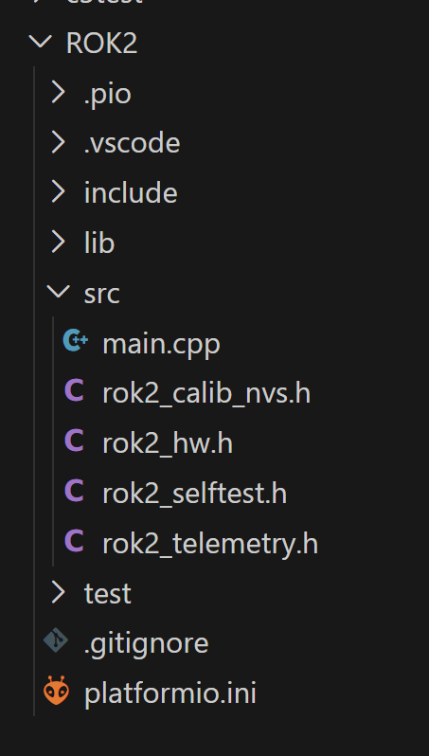
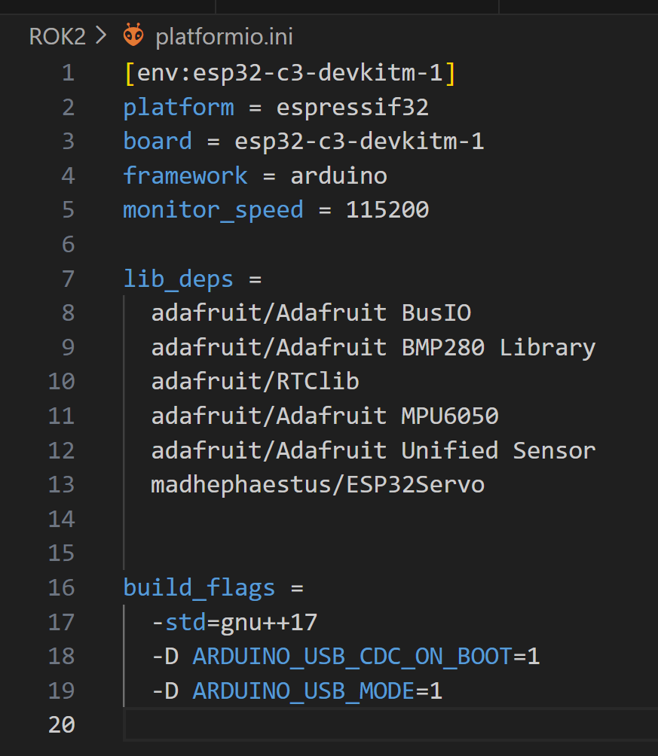
개발환경
비주얼 코드로 코딩하며 C++ 을 기반으로 작성합니다
VSC 에 확장 프로그렘인 플렛폼IO 에서 프로젝트를 관리하며 다음과 같은 프로세서 설정을 가져야합니다 또한 디버깅을 위한 설정이 추가로 필요할수있습니다 프로잭트의 SRC 안에 코딩하며 MAIN 파일에 함수를 불러와 쓰는 방법으로 코딩하세요 위와같은 임배디드 하드웨어는 헤더온리 방식의 코딩을 추구합니다
 | [env:esp32-c3-devkitm-1]
 | platform = espressif32
 | board = esp32-c3-devkitm-1
 | framework = arduino
 | monitor_speed = 115200

 | lib_deps =
 | adafruit/Adafruit BusIO
 | adafruit/Adafruit BMP280 Library
 | adafruit/RTClib
 | adafruit/Adafruit MPU6050
 | adafruit/Adafruit Unified Sensor
 | madhephaestus/ESP32Servo

 | build_flags =
 | -std=gnu++17
 | -D ARDUINO_USB_CDC_ON_BOOT=1
 | -D ARDUINO_USB_MODE=1

